BerlBB
Datum | Ort | Positiv | KH | ITS | ITS Beatmet | Verstorben | genesen | Comment | Quelle
2020-03-21 | Brandenburg |  | 18 |  |  |  |  |  | https://www.rbb24.de/panorama/thema/2020/coronavirus/service/faelle-berlin-brandenburg-verdopplungszeit-fallzahlen-entwicklung.html
2020-03-22 | Brandenburg |  | 22 |  |  |  |  |  | https://www.rbb24.de/panorama/thema/2020/coronavirus/service/faelle-berlin-brandenburg-verdopplungszeit-fallzahlen-entwicklung.html
2020-03-23 | Brandenburg |  | 31 |  |  |  |  |  | https://www.rbb24.de/panorama/thema/2020/coronavirus/service/faelle-berlin-brandenburg-verdopplungszeit-fallzahlen-entwicklung.html
2020-03-24 | Brandenburg |  | 34 |  |  |  |  |  | https://www.rbb24.de/panorama/thema/2020/coronavirus/service/faelle-berlin-brandenburg-verdopplungszeit-fallzahlen-entwicklung.html
2020-03-25 | Brandenburg |  | 37 |  |  |  |  |  | https://www.rbb24.de/panorama/thema/2020/coronavirus/service/faelle-berlin-brandenburg-verdopplungszeit-fallzahlen-entwicklung.html
2020-03-26 | Brandenburg |  | 29 |  |  |  |  |  | https://www.rbb24.de/panorama/thema/2020/coronavirus/service/faelle-berlin-brandenburg-verdopplungszeit-fallzahlen-entwicklung.html
2020-03-27 | Brandenburg |  | 42 |  | 11 |  |  |  | https://www.rbb24.de/panorama/thema/2020/coronavirus/service/faelle-berlin-brandenburg-verdopplungszeit-fallzahlen-entwicklung.html
2020-03-28 | Brandenburg |  | 39 |  | 11 |  |  |  | https://www.rbb24.de/panorama/thema/2020/coronavirus/service/faelle-berlin-brandenburg-verdopplungszeit-fallzahlen-entwicklung.html
2020-03-29 | Brandenburg |  | 49 |  | 16 |  |  |  | https://www.rbb24.de/panorama/thema/2020/coronavirus/service/faelle-berlin-brandenburg-verdopplungszeit-fallzahlen-entwicklung.html
2020-03-30 | Brandenburg |  | 47 |  | 18 |  |  |  | https://www.rbb24.de/panorama/thema/2020/coronavirus/service/faelle-berlin-brandenburg-verdopplungszeit-fallzahlen-entwicklung.html
2020-03-31 | Brandenburg |  | 49 |  | 19 |  |  |  | https://www.rbb24.de/panorama/thema/2020/coronavirus/service/faelle-berlin-brandenburg-verdopplungszeit-fallzahlen-entwicklung.html
2020-04-01 | Brandenburg |  | 60 |  | 17 |  |  |  | https://www.rbb24.de/panorama/thema/2020/coronavirus/service/faelle-berlin-brandenburg-verdopplungszeit-fallzahlen-entwicklung.html
2020-04-02 | Brandenburg |  | 72 |  | 19 |  |  |  | https://www.rbb24.de/panorama/thema/2020/coronavirus/service/faelle-berlin-brandenburg-verdopplungszeit-fallzahlen-entwicklung.html
2020-04-03 | Brandenburg |  | 156 |  | 23 |  |  |  | https://www.rbb24.de/panorama/thema/2020/coronavirus/service/faelle-berlin-brandenburg-verdopplungszeit-fallzahlen-entwicklung.html
2020-04-04 | Brandenburg |  | 162 |  | 25 |  |  |  | https://www.rbb24.de/panorama/thema/2020/coronavirus/service/faelle-berlin-brandenburg-verdopplungszeit-fallzahlen-entwicklung.html
2020-04-05 | Brandenburg |  | 169 |  | 26 |  |  |  | https://www.rbb24.de/panorama/thema/2020/coronavirus/service/faelle-berlin-brandenburg-verdopplungszeit-fallzahlen-entwicklung.html
2020-04-06 | Brandenburg |  | 169 |  | 26 |  |  |  | https://www.rbb24.de/panorama/thema/2020/coronavirus/service/faelle-berlin-brandenburg-verdopplungszeit-fallzahlen-entwicklung.html
2020-04-07 | Brandenburg | 1574 | 169 |  | 26 |  |  |  | https://www.rbb24.de/panorama/thema/2020/coronavirus/service/faelle-berlin-brandenburg-verdopplungszeit-fallzahlen-entwicklung.html
2020-04-08 | Brandenburg | 1613 | 202 |  | 35 |  |  |  | https://www.rbb24.de/panorama/thema/2020/coronavirus/service/faelle-berlin-brandenburg-verdopplungszeit-fallzahlen-entwicklung.html
2020-04-09 | Brandenburg | 1782 | 202 |  | 31 |  |  |  | https://www.rbb24.de/panorama/thema/2020/coronavirus/service/faelle-berlin-brandenburg-verdopplungszeit-fallzahlen-entwicklung.html
2020-04-10 | Brandenburg | 1867 | 202 |  | 31 |  |  |  | https://www.rbb24.de/panorama/thema/2020/coronavirus/service/faelle-berlin-brandenburg-verdopplungszeit-fallzahlen-entwicklung.html
2020-04-11 | Brandenburg | 1920 |  |  |  |  |  |  | https://www.rbb24.de/panorama/thema/2020/coronavirus/service/faelle-berlin-brandenburg-verdopplungszeit-fallzahlen-entwicklung.html
2020-03-01 | Berlin | 1 | 0 | 0 |  | 0 |  |  | https://www.berlin.de/sen/gpg/service/presse/2020/?page_at_1_0=1
2020-03-02 | Berlin | 3 | 0 | 0 |  | 0 |  |  | https://www.berlin.de/sen/gpg/service/presse/2020/?page_at_1_0=1
2020-03-03 | Berlin | 6 | 0 | 0 |  | 0 |  |  | https://www.berlin.de/sen/gpg/service/presse/2020/?page_at_1_0=1
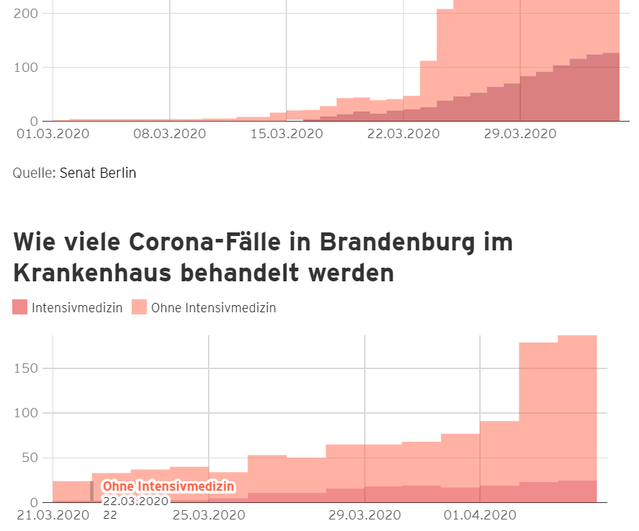
2020-03-04 | Berlin | 9 | 0 | 0 |  | 0 |  |  | https://www.berlin.de/sen/gpg/service/presse/2020/?page_at_1_0=1
2020-03-05 | Berlin | 13 | 0 | 0 |  | 0 |  |  | https://www.berlin.de/sen/gpg/service/presse/2020/?page_at_1_0=1
2020-03-06 | Berlin | 19 | 0 | 0 |  | 0 |  |  | https://www.berlin.de/sen/gpg/service/presse/2020/?page_at_1_0=1
2020-03-07 | Berlin | 28 | 0 | 0 |  | 0 |  |  | https://www.berlin.de/sen/gpg/service/presse/2020/?page_at_1_0=1
2020-03-08 | Berlin | 40 | 0 | 0 |  | 0 |  |  | https://www.berlin.de/sen/gpg/service/presse/2020/?page_at_1_0=1
2020-03-09 | Berlin | 48 | 0 | 0 |  | 0 |  |  | https://www.berlin.de/sen/gpg/service/presse/2020/?page_at_1_0=1
2020-03-10 | Berlin | 58 | 4 | 0 |  | 0 |  |  | https://www.berlin.de/sen/gpg/service/presse/2020/?page_at_1_0=1
2020-03-11 | Berlin | 81 | 5 | 0 |  | 0 |  |  | https://www.berlin.de/sen/gpg/service/presse/2020/?page_at_1_0=1
2020-03-12 | Berlin | 118 | 5 | 0 |  | 0 |  |  | https://www.berlin.de/sen/gpg/service/presse/2020/?page_at_1_0=1
2020-03-13 | Berlin | 158 | 8 | 0 |  | 0 |  |  | https://www.berlin.de/sen/gpg/service/presse/2020/?page_at_1_0=1
2020-03-14 | Berlin | 263 | 8 | 0 |  | 0 |  |  | https://www.berlin.de/sen/gpg/service/presse/2020/?page_at_1_0=1
2020-03-15 | Berlin | 283 | 16 | 0 |  | 0 |  |  | https://www.berlin.de/sen/gpg/service/presse/2020/?page_at_1_0=1
2020-03-16 | Berlin | 332 | 17 | 3 |  | 0 |  |  | https://www.berlin.de/sen/gpg/service/presse/2020/?page_at_1_0=1
2020-03-17 | Berlin | 383 | 17 | 4 |  | 0 |  |  | https://www.berlin.de/sen/gpg/service/presse/2020/?page_at_1_0=1
2020-03-18 | Berlin | 519 | 19 | 9 |  | 0 |  |  | https://www.berlin.de/sen/gpg/service/presse/2020/?page_at_1_0=1
2020-03-19 | Berlin | 688 | 30 | 15 |  | 0 |  |  | https://www.berlin.de/sen/gpg/service/presse/2020/?page_at_1_0=1
2020-03-20 | Berlin | 868 | 26 | 18 |  | 1 |  |  | https://www.berlin.de/sen/gpg/service/presse/2020/?page_at_1_0=1
2020-03-21 | Berlin | 1025 | 25 | 14 |  | 1 |  |  | https://www.berlin.de/sen/gpg/service/presse/2020/?page_at_1_0=1
2020-03-22 | Berlin | 1071 | 21 | 20 |  | 1 |  |  | https://www.berlin.de/sen/gpg/service/presse/2020/?page_at_1_0=1
2020-03-23 | Berlin | 1219 | 25 | 22 |  | 2 |  |  | https://www.berlin.de/sen/gpg/service/presse/2020/?page_at_1_0=1
2020-03-24 | Berlin | 1425 | 86 | 26 |  | 3 |  | Das RKI hat heute die Falldefinition angepasst. Es wird jetzt auch als Covid-19-Fall gezählt, wenn jemand Kontaktperson eines bestätigten Covid-19-Falls ist und Symptome zeigt. Diese Fälle sind in der Meldung der Krankenhäuser inbegriffen. | https://www.berlin.de/sen/gpg/service/presse/2020/?page_at_1_0=1
2020-03-25 | Berlin | 1645 | 170 | 38 |  | 4 |  |  | https://www.berlin.de/sen/gpg/service/presse/2020/?page_at_1_0=1
2020-03-26 | Berlin | 1937 | 189 | 46 |  | 8 |  |  | https://www.berlin.de/sen/gpg/service/presse/2020/?page_at_1_0=1
2020-03-27 | Berlin | 2152 | 208 | 53 |  | 8 | 645 |  | https://www.berlin.de/sen/gpg/service/presse/2020/?page_at_1_0=1
2020-03-28 | Berlin | 2337 | 236 | 64 |  | 9 | 765 |  | https://www.berlin.de/sen/gpg/service/presse/2020/?page_at_1_0=1
2020-03-29 | Berlin | 2462 | 242 | 70 |  | 11 | 845 |  | https://www.berlin.de/sen/gpg/service/presse/2020/?page_at_1_0=1
2020-03-30 | Berlin | 2581 | 297 | 84 |  | 13 | 1055 |  | https://www.berlin.de/sen/gpg/service/presse/2020/?page_at_1_0=1
2020-03-31 | Berlin | 2777 | 288 | 92 |  | 15 | 1191 |  | https://www.berlin.de/sen/gpg/service/presse/2020/?page_at_1_0=1
2020-04-01 | Berlin | 2993 | 375 | 104 |  | 17 | 1369 |  | https://www.berlin.de/sen/gpg/service/presse/2020/?page_at_1_0=1
2020-04-02 | Berlin | 3223 | 342 | 116 |  | 20 | 1564 |  | https://www.berlin.de/sen/gpg/service/presse/2020/?page_at_1_0=1
2020-04-03 | Berlin | 3486 | 349 | 124 |  | 22 | 1720 |  | https://www.berlin.de/sen/gpg/service/presse/2020/?page_at_1_0=1
2020-04-04 | Berlin | 3626 | 375 | 127 |  | 24 | 1857 |  | https://www.berlin.de/sen/gpg/service/presse/2020/?page_at_1_0=1
2020-04-05 | Berlin | 3687 | 381 | 126 |  | 26 | 1938 |  | https://www.berlin.de/sen/gpg/service/presse/2020/?page_at_1_0=1
2020-04-06 | Berlin | 3862 | 394 | 133 |  | 28 | 2097 |  | https://www.berlin.de/sen/gpg/service/presse/2020/?page_at_1_0=1
2020-04-07 | Berlin | 4038 | 387 | 118 |  | 32 | 2233 |  | https://www.berlin.de/sen/gpg/service/presse/2020/?page_at_1_0=1
2020-04-08 | Berlin | 4212 | 420 | 126 |  | 37 | 2341 |  | https://www.berlin.de/sen/gpg/service/presse/2020/?page_at_1_0=1
2020-04-09 | Berlin | 4357 | 423 | 136 |  | 42 | 2481 |  | https://www.berlin.de/sen/gpg/service/presse/2020/?page_at_1_0=1
2020-04-10 | Berlin | 4446 | 472 | 143 |  | 46 | 2563 |  | https://www.berlin.de/sen/gpg/service/presse/2020/?page_at_1_0=1
2020-04-11 | Berlin | 4553 | 462 | 139 |  | 50 | 2635 |  | https://www.berlin.de/sen/gpg/service/presse/2020/?page_at_1_0=1
2020-04-12 | Berlin | 4583 | 433 | 133 |  | 51 | 2787 | moeglicherweise uebermittlungsfehler bei genesen | https://www.berlin.de/sen/gpg/service/presse/2020/?page_at_1_0=1
2020-04-13 | Berlin | 4667 | 427 | 141 |  | 56 | 2778 | moeglicherweise uebermittlungsfehler bei genesen | https://www.berlin.de/sen/gpg/service/presse/2020/?page_at_1_0=1
2020-04-14 | Berlin | 4736 | 445 | 137 |  | 62 | 2864 | moeglicherweise uebermittlungsfehler bei genesen | https://www.berlin.de/sen/gpg/service/presse/2020/?page_at_1_0=1
2020-04-15 | Berlin | 4870 | 471 | 128 |  | 74 |  |  | https://www.berlin.de/sen/gpg/service/presse/2020/?page_at_1_0=1
2020-04-16 | Berlin | 4971 | 460 | 142 |  | 84 | 3480 |  | https://www.berlin.de/sen/gpg/service/presse/2020/?page_at_1_0=1
2020-04-17 | Berlin | 5091 | 439 | 146 |  | 91 | 3641 |  | https://www.berlin.de/sen/gpg/service/presse/2020/?page_at_1_0=1
2020-04-18 | Berlin | 5187 | 439 | 153 |  | 92 | 3757 |  | https://www.berlin.de/sen/gpg/service/presse/2020/?page_at_1_0=1
2020-04-19 | Berlin | 5225 | 411 | 156 |  | 94 | 4015 |  | https://www.berlin.de/sen/gpg/service/presse/2020/?page_at_1_0=1
2020-04-20 | Berlin | 5265 | 411 | 156 |  | 97 | 3933 |  | https://www.berlin.de/sen/gpg/service/presse/2020/?page_at_1_0=1
2020-04-21 | Berlin | 5341 | 432 | 164 |  | 105 | 4044 |  | https://www.berlin.de/sen/gpg/service/presse/2020/?page_at_1_0=1
2020-04-22 | Berlin | 5355 |  |  |  |  |  | Umstellung Meldesoftware, Daten unvollstaendig | https://www.berlin.de/sen/gpg/service/presse/2020/?page_at_1_0=1
2020-04-23 | Berlin | 5476 | 413 | 152 |  | 112 |  | Umstellung Meldesoftware, Daten unvollstaendig | https://www.berlin.de/sen/gpg/service/presse/2020/?page_at_1_0=1
2020-04-24 | Berlin | 5532 | 369 | 154 |  | 113 | 4412 |  | https://www.berlin.de/sen/gpg/service/presse/2020/?page_at_1_0=1
2020-04-25 | Berlin | 5607 | 368 | 156 |  | 123 | 4508 |  | https://www.berlin.de/sen/gpg/service/presse/2020/?page_at_1_0=1
2020-04-26 | Berlin | 5644 | 386 | 160 |  | 125 | 4587 |  | https://www.berlin.de/sen/gpg/service/presse/2020/?page_at_1_0=1
2020-04-27 | Berlin | 5677 | 390 | 152 |  | 127 | 4652 |  | https://www.berlin.de/sen/gpg/service/presse/2020/?page_at_1_0=1
2020-04-28 | Berlin | 5738 | 382 | 158 |  | 137 | 4730 |  | https://www.berlin.de/sen/gpg/service/presse/2020/?page_at_1_0=1
2020-04-29 | Berlin | 5821 | 447 | 157 |  | 147 | 4837 |  | https://www.berlin.de/sen/gpg/service/presse/2020/?page_at_1_0=1
2020-04-30 | Berlin | 5881 | 404 | 162 |  | 149 | 4897 |  | https://www.berlin.de/sen/gpg/service/presse/2020/?page_at_1_0=1
2020-05-01 | Berlin | 5936 | 367 | 160 |  | 152 | 4978 |  | https://www.berlin.de/sen/gpg/service/presse/2020/?page_at_1_0=1
2020-05-02 | Berlin | 5970 | 382 | 159 |  | 154 | 5040 |  | https://www.berlin.de/sen/gpg/service/presse/2020/?page_at_1_0=1
2020-05-03 | Berlin | 6004 | 359 | 152 |  | 154 | 5091 |  | https://www.berlin.de/sen/gpg/service/presse/2020/?page_at_1_0=1
2020-05-04 | Berlin | 6036 | 339 | 145 |  | 154 | 5154 |  | https://www.berlin.de/sen/gpg/service/presse/2020/?page_at_1_0=1

